災害保険料について
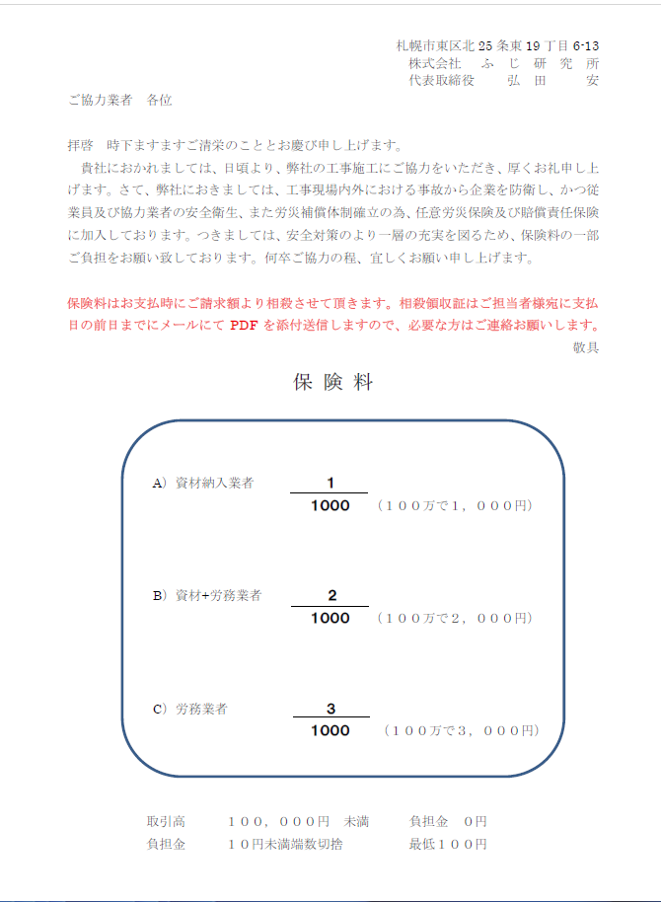

請求書①ｻﾝﾌﾟﾙ
 |  |  |  |  |  |  |  |  |  |  |  |  | 請 求 書 |  |  |  |  |  |  |  |  |  |  |  |  |  |  |  |  |  |  |  |  |  | 1枚目
 |  |  |  |  |  |  |  |  |  |  |  |  |  |  |  |  |  | 請 求 者
 |  |  |  |  |  |  |  |  |  |  |  |  |  |  |  |  |  | 取引先コード | 1 |  | 2 | 3 |  | 4
 |  |  |  |  |  |  |  |  | 御中 |  |  |  |  | （サンプル） |  |  |  | 登録番号 | T |  | 1 | 2 |  | 3 | 4 |  | 5 | 6 | 7 |  | 8 | 9 |  | 1 | 2 | 3 | 4
請 求 日 |  | 2025 |  |  | 年 | 10 | 月 | 31 | 日 | （ | 10 | 月分） |  |  |  |  |  | 住所 |  | 札幌市東区北1条東1丁目1番1号

下記の通り請求します |  |  |  |  |  |  |  |  |  |  |  |  |  |  |  |  |  | 社名 |  | 株式会社REIWA.サービス
 |  |  |  |  |  |  |  |  |  |  |  |  |  |  |  |  |  |  |  |  |  |  |  |  |  |  |  |  |  |  |  |  |  |  |  | 印
請求金額 |  |  |  | ¥2,710,800 |  |  |  |  |  |  |  |  |  | 赤字を例にご記入下さい。 |  |  |  | 代表者 |  | 代表取締役 令和 二郎
 |  |  |  |  |  |  |  |  |  |  |  |  |  | 青字は(小計・合計・消費税) |  |  |  |  |  | TEL： |  | 011-123-1111 |  |  |  |  |  |  |  | FAX： |  | 011-123-2222

 | 10%対象(税別) |  |  | ¥2,450,000 |  |  |  |  | 10％消費税 |  | ¥245,000 |  |  | 自動計算入力されます。 |  |  |  | 振込口座 |  | 北海道 |  |  |  |  |  |  | 銀行 |  | 普通 |  |  | 口座No.
 | ※8％対象(税別) |  |  | ¥10,000 |  |  |  |  | 8％消費税 |  | ¥800 |  |  |  |  |  |  |  |  | 札幌駅北口 |  |  |  |  |  |  | 支店 |  |  |  |  |  | 0001234
 | 消 費 税 な し |  |  | ¥5,000 |  |  |  |  | ※は軽減税率対象 |  |  |  |  |  |  |  |  | 口座名義 (カナガキ) |  | カ）レイワ.サービス
請 求 内 訳

工 事 番 号 |  |  | 現 場 名 |  |  |  |  |  |  |  |  |  |  |  | 契約金額(税抜) |  | 今回請求額(税抜) |  |  |  |  |  | 税率 |  |  | ふじ研 担当者名 |  |  | 弊社使用欄
注 文 No. |  |  | 工 事 内 容 |  |  |  |  |  |  |  |  |  |  |  |  |  |  |  |  |  |  |  |  |  |  |  |  |  | 担当承認 |  |  |  | 経理使用欄
540001-10 |  |  | ABC改修工事 |  |  |  |  |  |  |  |  |  |  |  | 1,000,000 |  | 500,000 |  |  |  |  |  | 10% |  |  | 赤川
540111 |  |  | 配管工事
540002-10 |  |  | DFE新築工事 |  |  |  |  |  |  |  |  |  |  |  | 500,000 |  | 500,000 |  |  |  |  |  | 10% |  |  | 赤川
540112 |  |  | ダクト工事
540003-10 |  |  | FGH復旧工事 |  |  |  |  |  |  |  |  |  |  |  |  |  | 10,000 |  |  |  |  |  | 8% |  |  | 赤川
540118 |  |  | ウォーターサーバー 水
540004-10 |  |  | IJK改修2期工事 |  |  |  |  |  |  |  |  |  |  |  | 5,000 |  | 5,000 |  |  |  |  |  | なし |  |  | 赤川
540120 |  |  | 消火器用シール

弊社担当者ごとにシートを分けて作成
担当者が同じ場合は「請求書①」シート下段に続けて記入
担当者が複数いる場合、請求書②③④⑤を使用します
※担当者が複数いる場合 請求書①だけを使って複数枚作成しないで下さい、必ず②③④⑤を使用ください

請求内訳明細がある場合は御社指定書式の請求書や納品書
を一緒に添付ください

1.出来高は毎月末日締めです、太枠内に必要事項を記入して下さい。 2.本請求書の提出期限は毎翌月10日です。（10日が土・日･祝日に当たる場合は前日の平日が必着日）期限後到着分については、翌月締めの処理となります。 3.出来高及び金額については、工事担当者の認めを要します。 |  |  |  |  |  |  |  |  |  |  |  |  |  |  |  | 小 計 (10％対象) | 1,000,000
 |  |  |  |  |  |  |  |  |  |  |  |  |  |  |  | ※小 計 ( 8％対象) | 10,000
承 認 |  |  |  |  |  |  |  |  | 経 理 |  |  |  |  |  |  | 小 計 (消費税なし) | 5,000
 |  |  |  |  |  |  |  |  |  |  |  |  |  |  |  | 合 計 | 1,015,000 |  |  |  |  |  |  |  |  |  |  |  |  |  | 伝票No.
 |  |  |  |  |  |  |  |  |  |  |  |  |  |  |  |  |  |  |  |  |  |  |  |  |  |  |  |  |  |  | 経理No.

